Matriz de calificación
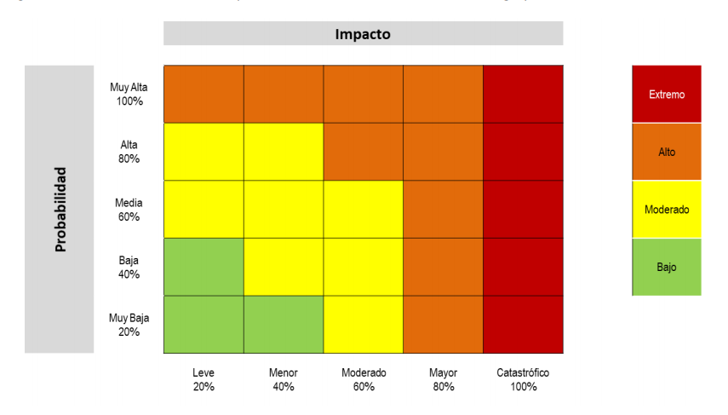

 | PROBABILIDAD DE OCURRENCIA | CASI SEGURO (5) | 5 |  | 10 |  | 15 |  | 20 |  | 25
 |  | PROBABLE (4) | 4 |  | 8 |  | 12 |  | 16 |  | 20
 |  | POSIBLE (3) | 3 |  | 6 |  | 9 |  | 12 |  | 15
 |  | IMPROBABLE (2) | 2 |  | 4 |  | 6 |  | 8 |  | 10 | Baja
 |  | RARO VEZ (1) | 1 |  | 2 |  | 3 |  | 4 |  | 5
 |  |  | INSIGNIFICANTE (1) |  | MENOR (2) |  | MODERADO (3) |  | MAYOR (4) |  | CATASTRÓFICO (5) | Extrema

 |  | IMPACTO

 |  |  | E | EXTREMA | A | ALTA | M | MODERADA | B | BAJA

B: Zona de riesgo Baja: Asumir el riesgo - M: Zona de riesgo Moderada: Asumir el riesgo, Reducir el riesgo A: Zona de riesgo Alta: Reducir el riesgo, Evitar, Compartir o Transferir - E: Zona de riesgo Extrema: Reducir el riesgo, Evitar, Compartir o Transferir

Tomado de la “Guía para la administración del riesgo y el diseño de controles en entidades públicas” Versión 04 de Oct de 2018

